상품제안서
모레노 타입랩스 여행용 접이식 보스턴백 | 상품코드: S46654

 |  |  |  |  |  |  | 02-713-8555 | www.synergygift.co.kr
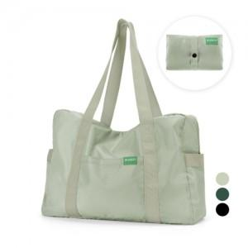

【상세/제작정보】

【인쇄/포장옵션】 | 실크 / OPP(비닐)

【공급단가】 | 수량 | 30~ | 100~ | 300~ | 1,000~ | 3,000~
*VAT별도 | 단가 | 22,880원 | 21,640원 | 20,590원 | 20,060원 | 19,710원

【상품 URL】 | https://www.synergygift.co.kr:443/src/goods_detail.php?gdno=46654

